界面&功能
加载界面 |  |  |  | 功能规则

 | 功能入口

 | 加载界面
1
2
3
4
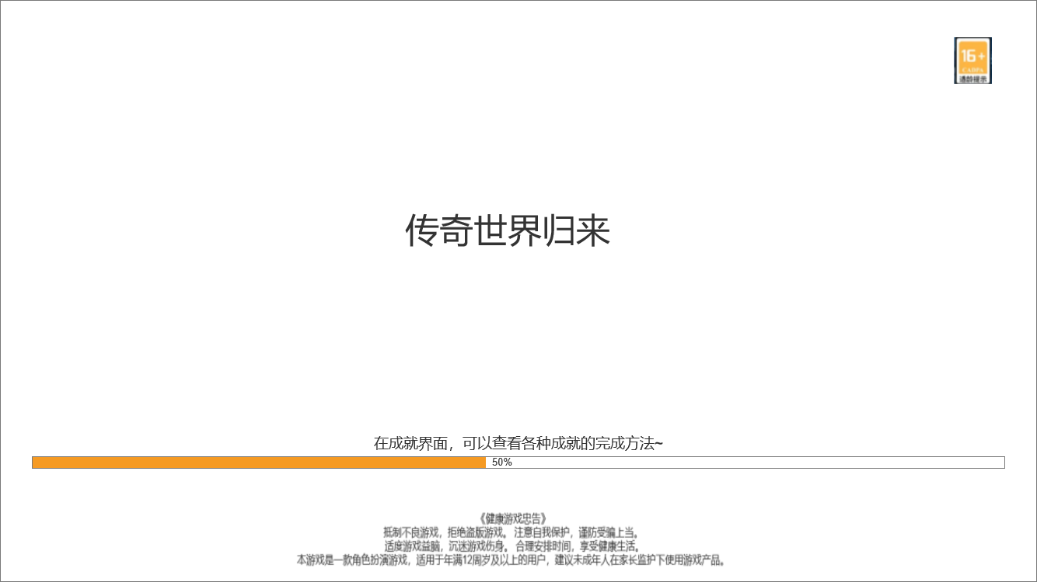
 |  | 1、大背景底图（已提）
 |  | 2、传奇世界归来艺术字
 |  | 3、温馨提示
 |  | ▶ | 随机显示tips，文字提示
 |  | 4、适龄提醒 |  |  | 5、进度条
 |  | 5、加载进度条 |  |  | ▶ | 进度条的数值在黄色进度条显示，百分比形式
 |  | ▶ | 显示加载进度条，需要显示加载进度百分比值
 |  | 5、健康忠告

5

 | 无选框标示界面

6

参考界面
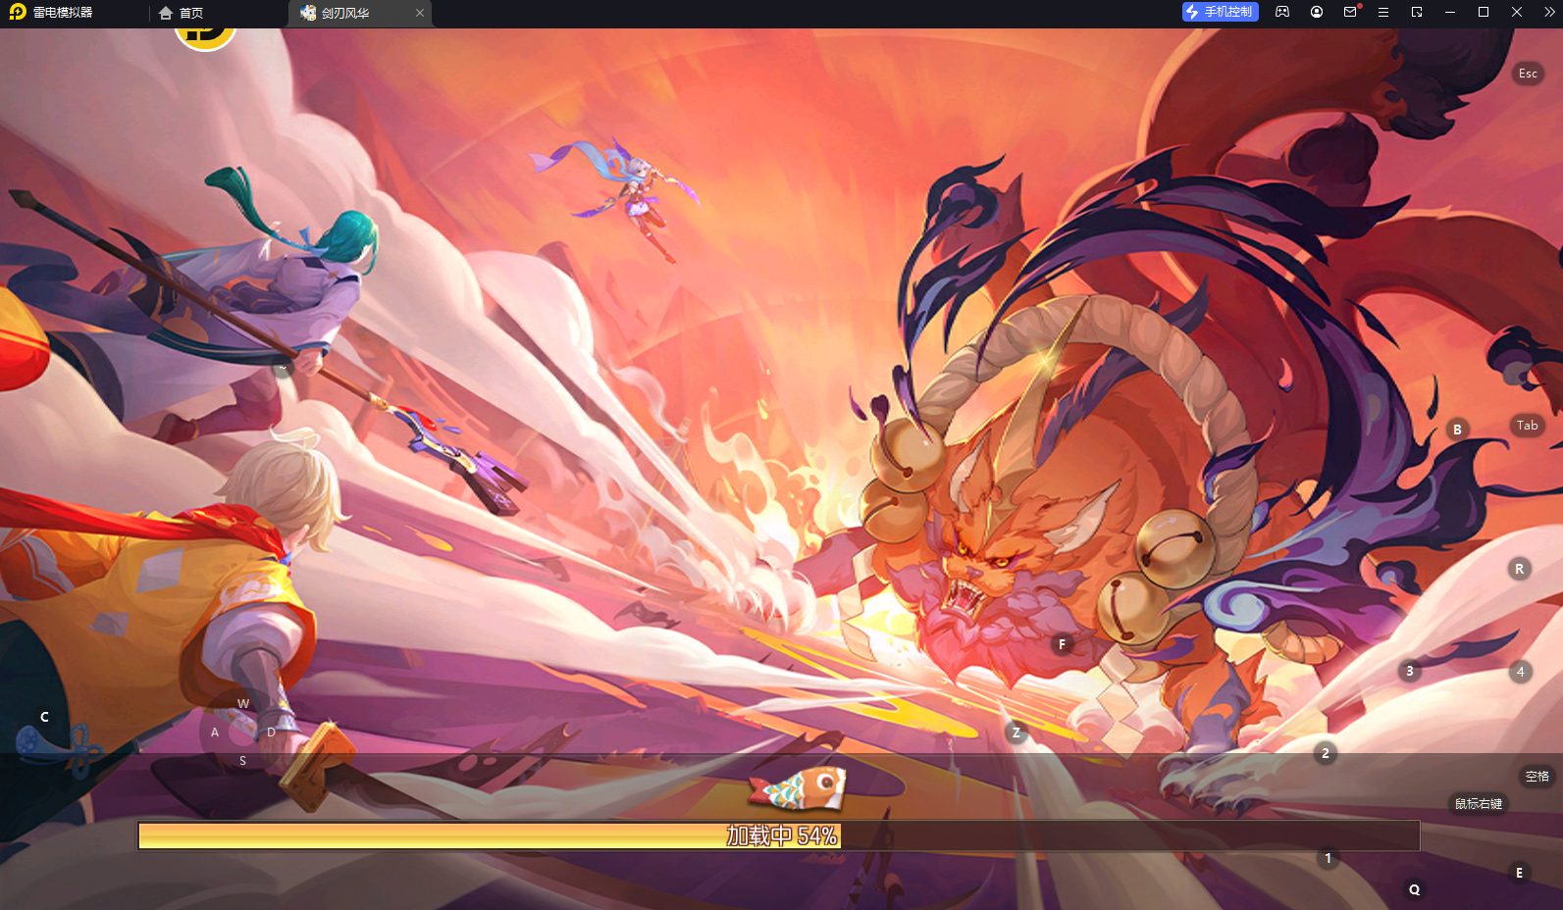
参考图

 | 参考游戏—37王者之心2

 |  | 圣装主界面

美需
背景图需求

 | 序号 | 类型 | 对应界面 | 内容 | 功能需求 | 策划建议 | 美术资源定稿 存档路径（美术填写） | 参考图1
 | 1 | 2D原画 | 加载界面对应的大背景底图 | 场景是在战场上，距离最近的是一个手持长枪或者战刀的战士形象，背后远处的背景是正在交战的城池，传奇风格，要素要齐全 |  |  |  | 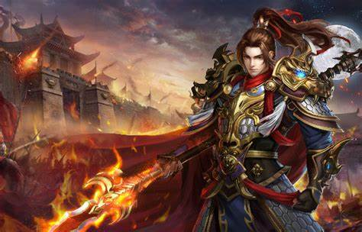 | 